关系图
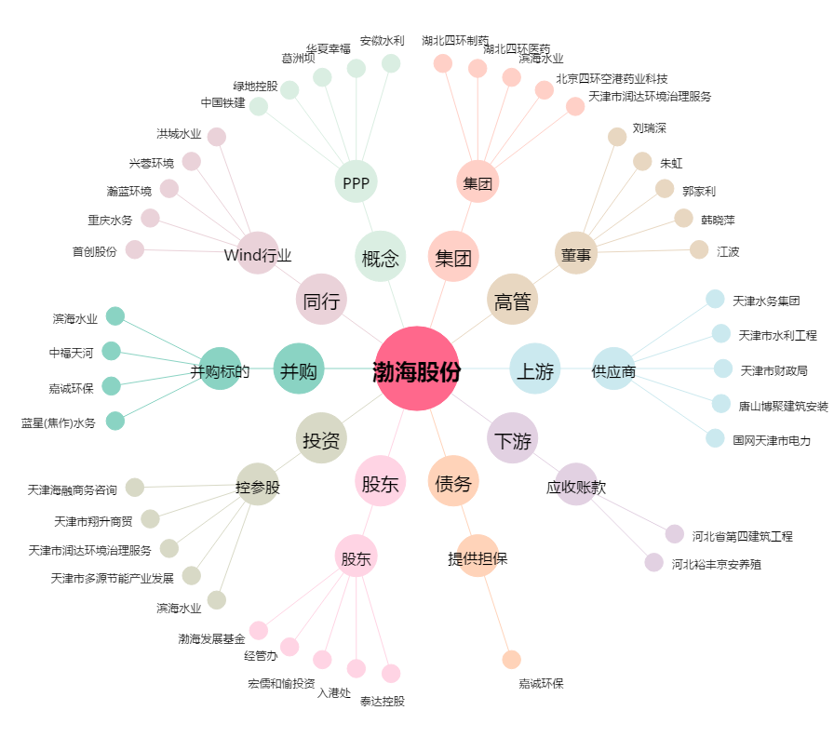
渤海股份[000605.SZ] - 关系概览图

